エビデンス
input | output | 画面エビデンスNo.
鈴木,忠,石川県金沢市,2000/11/7 舞浜,心,石川県野々市市,2005/5/30 柏,舞,石川県金沢市,2010/10/11 木村,美奈子,石川県能美市,1988/7/10 高橋,アイザック,アメリカニューヨーク,1970/6/25 | アイザック, アメリカニューヨーク, 1970/6/25 忠, 石川県金沢市, 2000/11/7 心, 石川県野々市市, 2005/5/30 舞, 石川県金沢市, 2010/10/11 美奈子, 石川県能美市, 1988/7/10 | 0001
鈴木,忠,石川県金沢市,2000/11/7 鈴木,心,石川県野々市市,2005/5/30 鈴木,舞,石川県金沢市,2010/10/11 木村,美奈子,石川県能美市,1988/7/10 高橋,アイザック,アメリカニューヨーク,1970/6/25 | アイザック, アメリカニューヨーク, 1970/6/25 忠, 石川県金沢市, 2000/11/7 心, 石川県野々市市, 2005/5/30 舞, 石川県金沢市, 2010/10/11 美奈子, 石川県能美市, 1988/7/10 | 0002
鈴木,忠,石川県金沢市,2004/02/29 鈴木,心,石川県野々市市,2005/5/30 鈴木,舞,石川県金沢市,2010/10/11 木村,美奈子,石川県能美市,2010/10/11 高橋,アイザック,アメリカニューヨーク,1970/6/25 | アイザック, アメリカニューヨーク, 1970/6/25 忠, 石川県金沢市, 2000/11/10 心, 石川県野々市市, 2000/11/7 舞, 石川県金沢市, 2000/11/30 美奈子, 石川県能美市, 1988/7/10 | 0003
鈴木,忠,石川県金沢市,2004/02/29 鈴木,心,石川県野々市市,2005/5/30 鈴木,舞,石川県金沢市,2010/10/11 木村,美奈子,石川県能美市,2010/10/11 高橋,アイザック,アメリカニューヨーク,1970/6/25 | アイザック, アメリカニューヨーク, 1970/6/25 忠, 石川県金沢市, 2004/02/29 心, 石川県野々市市, 2005/5/30 舞, 石川県金沢市, 2010/10/11 美奈子, 石川県能美市, 2010/10/11 | 0004
中身がないcsvファイルを引数に指定した場合のため、inputは無し
鈴木,忠,石川県金沢市,2004/02/29 鈴木,心,石川県野々市市,2005/5/30 鈴木,舞,石川県金沢市,2010/10/11 木村,美奈子,石川県能美市,1988/7/10 高橋,アイザック,アメリカニューヨーク,1970/6/25 | アイザック, アメリカニューヨーク, 1970/6/25 忠, 石川県金沢市, 2004/02/29 心, 石川県野々市市, 2005/5/30 舞, 石川県金沢市, 2010/10/11 美奈子, 石川県能美市, 1988/7/10 | 0005
 | 中身がありません。 | 0006
存在しないファイルパスを引数に指定した場合のため、inputは無し
 | ファイルが存在しません。 | 0007
舞浜,忠,石川県金沢市,2000/11/10 舞浜,心,石川県野々市市,2000/11/7 舞浜,舞,石川県金沢市,2000/11/30 舞浜,美奈子,石川県能美市,2000/11/28 舞浜,アイザック,アメリカニューヨーク,2000/11/13 | 忠, 石川県金沢市, 2000/11/10 心, 石川県野々市市, 2000/11/7 舞, 石川県金沢市, 2000/11/30 美奈子, 石川県能美市, 2000/11/28 アイザック, アメリカニューヨーク, 2000/11/13 | 0008

0001
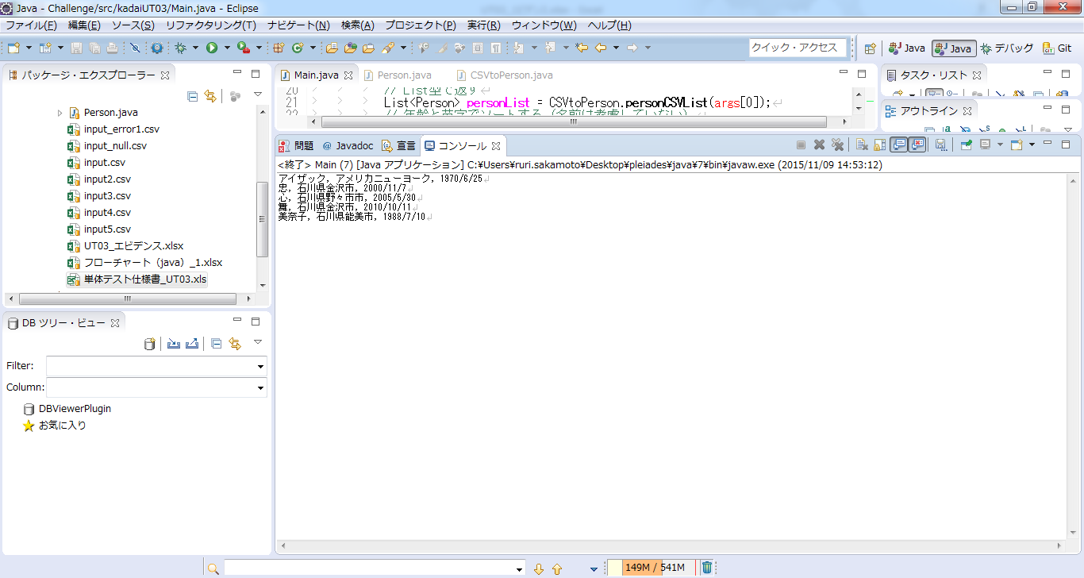

0002


0003


0004


0005


0006
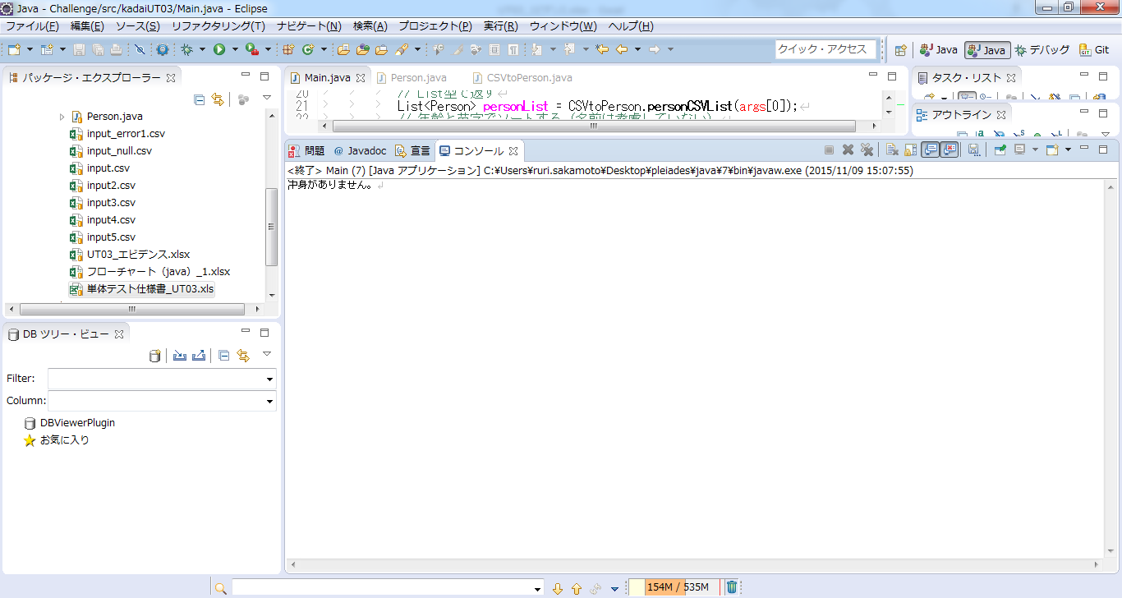

0007


0008
